Summary Table-English Format
梓路 DEFACTO-2241825-装箱清单及内里印刷内容-D8856A8
刷绿色的是尾数箱，不需要中包
Style Code | Season | Order Number | Ship To | 出口国家 | Supplier Shipment Date | ColorCode-Name | Prepack Code | Set Content | 30 | 31 | 32 | 33 | 34 | 35 | 双/中袋 | 总中袋数*1 | 中袋数/箱 | 双/箱 | 箱数标*2 | 双数 | 流水号总件数
D8856A8 | 25 SM | 1470762 | EGYPT | 埃及 | Sandals | PN5 - NEON PINK | D8856A8YDAA | 1 | 1 | 1 | 1 | 1 | 1 | 1 | 6 | 20 | 2 | 12 | 10 | 120 | 10
D8856A8 | 25 SM | 1470763 | GEORGIA | 格鲁吉亚 | Sandals | PN5 - NEON PINK | D8856A8YDAA | 1 | 1 | 1 | 1 | 1 | 1 | 1 | 6 | 6 | 2 | 12 | 3 | 36 | 3
D8856A8 | 25 SM | 1470764 | BOSNIA | 波斯尼亚 | Sandals | PN5 - NEON PINK | D8856A8YDAA | 1 | 1 | 1 | 1 | 1 | 1 | 1 | 6 | 5 | 2 | 12 | 2 | 24 | 3
D8856A8 | 25 SM | 1470764 | BOSNIA | 波斯尼亚 | Sandals | PN5 - NEON PINK | D8856A8YDAA | 1 | 1 | 1 | 1 | 1 | 1 | 1 | 6 | 5 | 1 | 6 | 1 | 6
D8856A8 | 25 SM | 1470765 | MACEDONIA | 马其顿 | Sandals | PN5 - NEON PINK | D8856A8YDAA | 1 | 1 | 1 | 1 | 1 | 1 | 1 | 6 | 2 | 2 | 12 | 1 | 12 | 1
D8856A8 | 25 SM | 1470766 | UZBEKISTAN | 乌兹别克斯坦 | Sandals | PN5 - NEON PINK | D8856A8YDAA | 1 | 1 | 1 | 1 | 1 | 1 | 1 | 6 | 2 | 2 | 12 | 1 | 12 | 1
D8856A8 | 25 SM | 1470767 | UKRAINE | 乌克兰 | Sandals | PN5 - NEON PINK | D8856A8YDAA | 1 | 1 | 1 | 1 | 1 | 1 | 1 | 6 | 8 | 2 | 12 | 4 | 48 | 4
D8856A8 | 25 SM | 1470768 | ALBANIA | 阿尔巴尼亚 | Sandals | PN5 - NEON PINK | D8856A8YDAA | 1 | 1 | 1 | 1 | 1 | 1 | 1 | 6 | 4 | 2 | 12 | 2 | 24 | 2
D8856A8 | 25 SM | 1470769 | MOLDOVA | 摩尔多瓦 | Sandals | PN5 - NEON PINK | D8856A8YDAA | 1 | 1 | 1 | 1 | 1 | 1 | 1 | 6 | 7 | 2 | 12 | 3 | 36 | 4
D8856A8 | 25 SM | 1470769 | MOLDOVA | 摩尔多瓦 | Sandals | PN5 - NEON PINK | D8856A8YDAA | 1 | 1 | 1 | 1 | 1 | 1 | 1 | 6 | 7 | 1 | 6 | 1 | 6
D8856A8 | 25 SM | 1468797 | KAZAKHSTAN | 哈萨克斯坦 | Sandals | PN5 - NEON PINK | D8856A8KZKA | 1 | 1 | 1 | 1 | 1 | 1 | 1 | 6 | 20 | 2 | 12 | 10 | 120 | 10
D8856A8 | 25 SM | 1467699 | NORTH IRAQ | 北伊拉克 | Sandals | PN5 - NEON PINK | D8856A8YDAA | 1 | 1 | 1 | 1 | 1 | 1 | 1 | 6 | 10 | 2 | 12 | 5 | 60 | 5
D8856A8 | 25 SM | 1467701 | MOROCCO | 摩洛哥 | Sandals | PN5 - NEON PINK | D8856A8YDAA | 1 | 1 | 1 | 1 | 1 | 1 | 1 | 6 | 20 | 2 | 12 | 10 | 120 | 10
D8856A8 | 25 SM | 1467702 | SOUTH IRAQ | 南伊拉克 | Sandals | PN5 - NEON PINK | D8856A8YDAA | 1 | 1 | 1 | 1 | 1 | 1 | 1 | 6 | 8 | 2 | 12 | 4 | 48 | 4
D8856A8 | 25 SM | 1470787 | ECOM MP | 网单 | Sandals | PN5 - NEON PINK | D8856A8ECOMMPA | 1 | 1 | 1 | 1 | 1 | 1 | 1 | 6 | 82 | 2 | 12 | 41 | 492 | 41

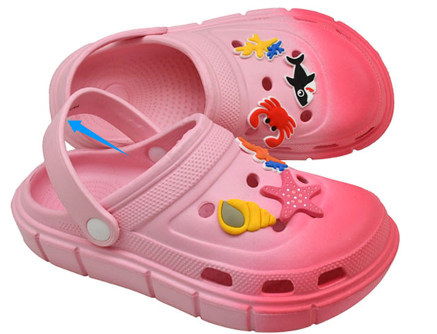
每只鞋子（左右脚）鞋面后带内里要印刷内容参见右图，银色 |  |  |  |  | 鞋子后带内里居中位置印刷如下内容
以下为印刷位置和效果参考
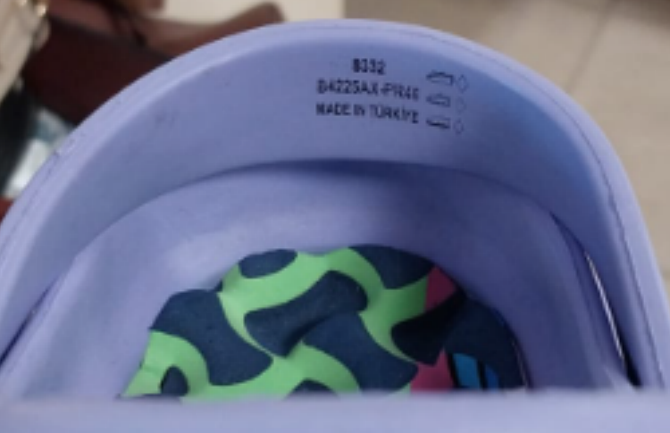

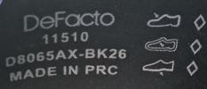

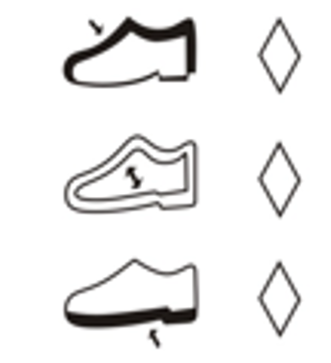

 |  |  |  |  |  | 11510
 |  |  |  |  |  | D8856A8-PN5
 |  |  |  |  |  | MADE IN PRC

